상품제안서
나빌레라 7치 한지 고급2단 자개보석함 | 상품코드: F30991

 |  |  |  |  |  |  | 02-412-0044 | www.easy1.co.kr
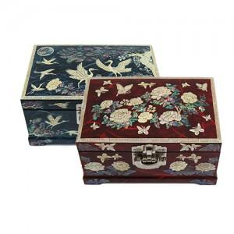

【상세/제작정보】

【인쇄/포장옵션】 | 실크 / 100개미만 포장비별도

【공급단가】 | 수량 | 10~ | 20~ | 30~ | 50~ | 100~
*VAT별도 | 단가 | 85,000원 | 83,640원 | 81,600원 | 79,560원 | 78,200원

【상품 URL】 | http://www.easy1.co.kr/src/goods_detail.php?gdno=30991

